step debug kernel
 |  | tải toolchain mới

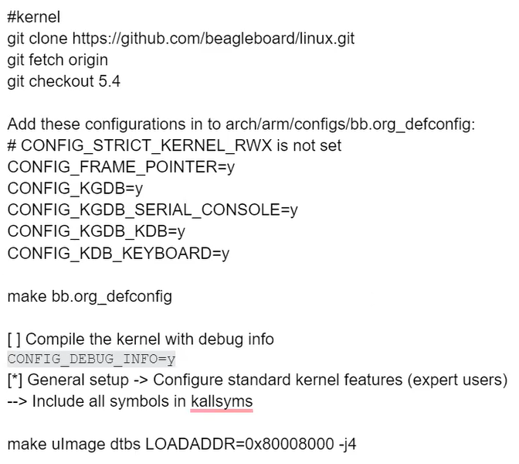

 | tải src kernel

 |  | Cấu hình, tạo file build .config

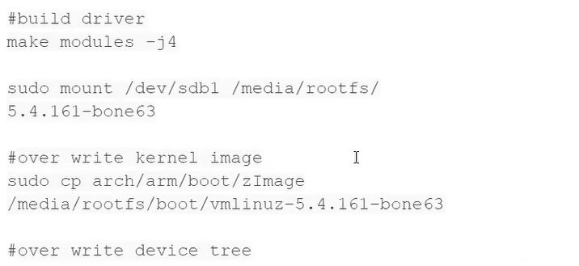
 |  | build kernel, kernel module

 |  |  | version kernel trong usb cũ

 |  | kết nối usb

 |  |  | ghi đè uImage mới build lên kernel cũ

 |  | ghi đè dtb mới lên dtb cũ
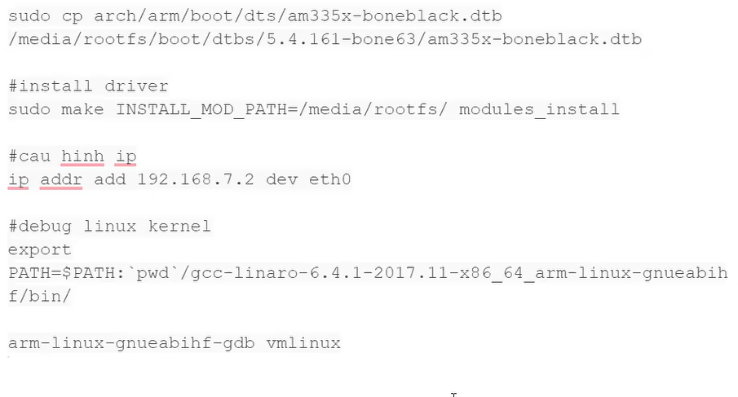

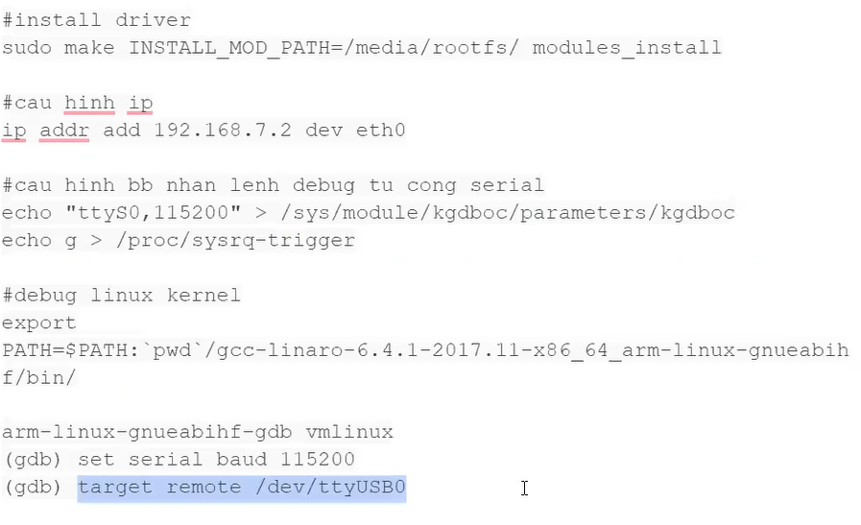

 |  |  |  | chay tren beaglebone qua uart

 |  |  |  |  | chay tren may ubuntu
 |  |  |  |  | sudo su

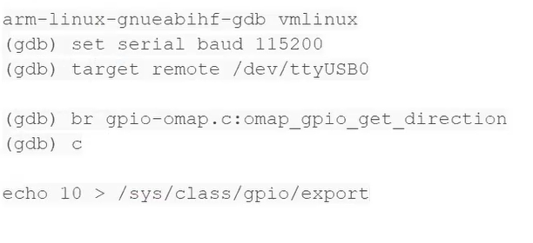

chay tren beaglebone voi quyen sudo su

driver hello.ko
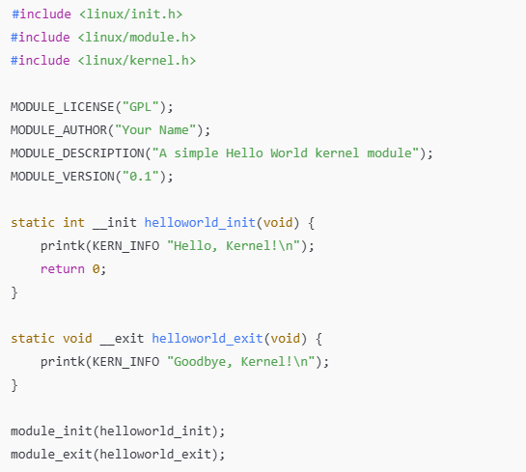
helloworld.c
 | Chứa macro __init, __exit để thông báo cho compiler/linker rằng:
 | Hàm __init chỉ dùng khi module được nạp (load time).
 | Hàm __exit chỉ dùng khi module được gỡ bỏ.
 | Cho phép kernel tối ưu và bỏ các hàm này sau khi init xong.

 | Bắt buộc trong mọi kernel module, Cung cấp macro và hàm để định nghĩa module (MODULE_LICENSE, module_init, ...).

 | Định nghĩa macro printk(), các cấp độ log như KERN_INFO, KERN_ALERT, v.v.

 | GPL cho phép module sử dụng các symbol nội bộ của kernel.

 | Hàm được gọi khi module được insmod.
 | __init là hint cho compiler rằng đây là hàm khởi tạo.
 | Trả về 0 nếu thành công, hoặc giá trị âm nếu lỗi.

 | Hàm được gọi khi module bị gỡ (rmmod).
 | __exit là hint cho compiler rằng đây là hàm kết thúc.

 | Liên kết hàm init và exit với kernel:
 |  | Khi module được nạp, kernel sẽ gọi helloworld_init().
 |  | Khi module được gỡ, kernel gọi helloworld_exit().

makefile
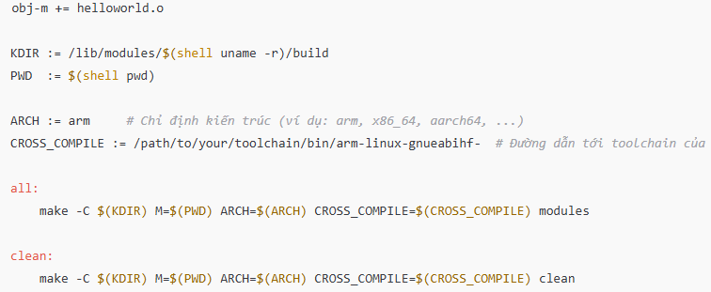

 |  |  | -C $(KDIR) yêu cầu make vào thư mục $(KDIR) (một thư mục chứa mã nguồn của kernel), và ở đó,
 |  |  | make sẽ tìm và sử dụng Makefile trong thư mục đó (thường là Makefile trong thư mục build của mã nguồn kernel).

 |  |  | M=$(PWD) chỉ định nơi chứa mã nguồn mô-đun của bạn (thư mục hiện tại, tức là nơi chứa Makefile của bạn).
 |  |  | Kernel Makefile sẽ sử dụng thông tin này để biên dịch mô-đun của bạn từ mã nguồn trong thư mục này.

 |  |  | modules là mục mà kernel Makefile sẽ thực thi, yêu cầu biên dịch các mô-đun kernel (trong trường hợp này là helloworld.o).

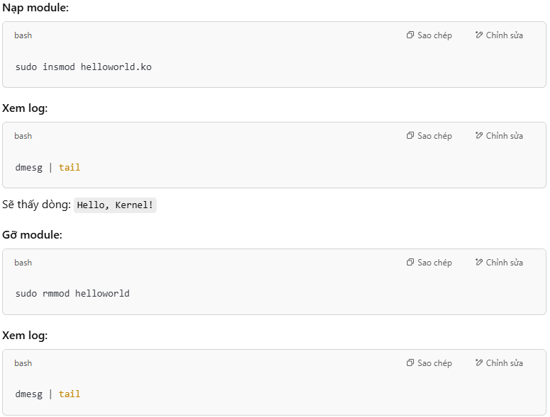

=> driver blink led gpio

